主界面
一. | 设计目的
 | 1. | 使界面简洁清晰，达到《放置王者》的级别
二. | 主界面预览
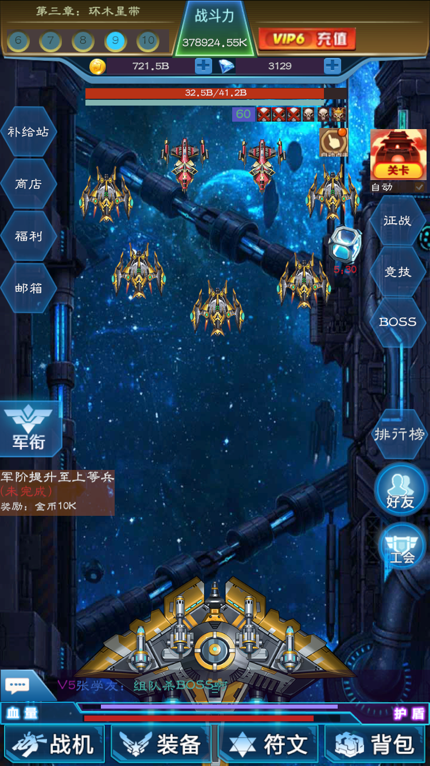
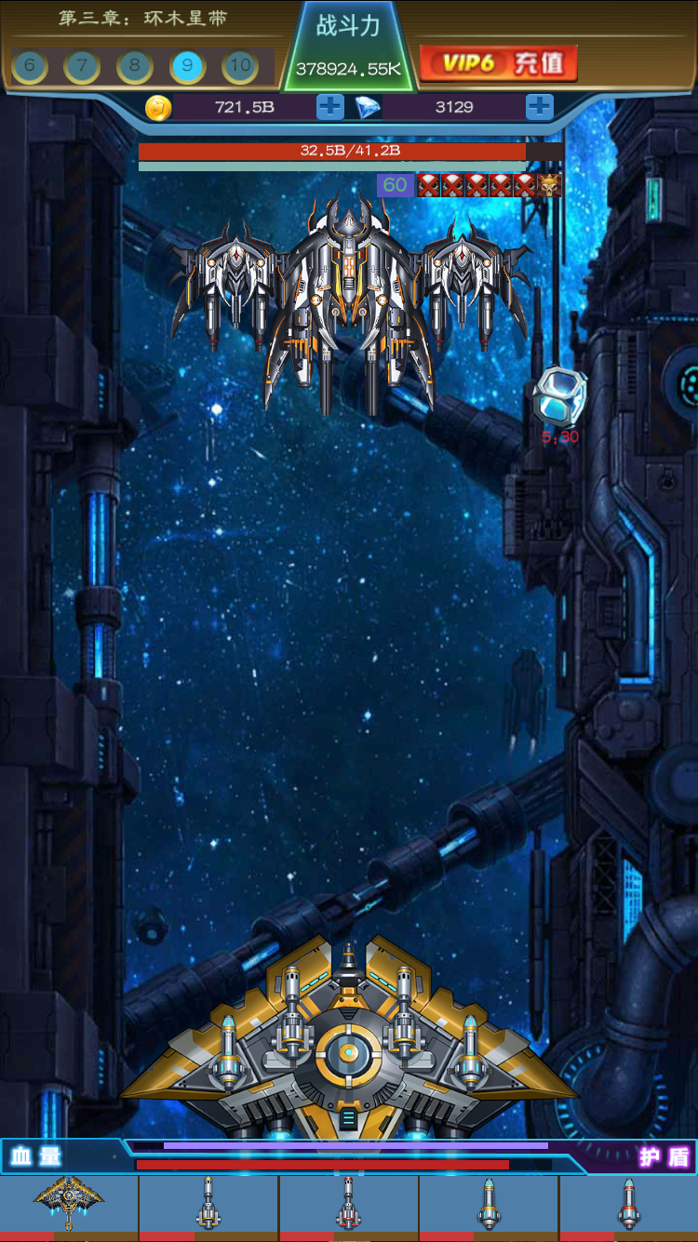

三. | 关卡区域
 | 1. | 界面截图

 | 2. | 包含元素
 |  | 1) | 章节元素
 |  |  | a. | 章节Icone
 |  |  | b. | 章节名字
 |  | 2） | 排行榜
 |  |  | 这是一个点击入口，点击弹出排行榜界面
 |  | 3） | 关卡进度
 |  | 4） | 挑战按钮
 | 3. | 关卡进度
 |  | 1） | 只显示本章的5关
 |  | 2） | 亮色背景的是当前关卡
 |  |  | 当前关卡在[3,maxLv-2]时，必然显示在中间；>maxLv-2时，如右边显示；<3时类比。
 |  | 3） | BOSS关卡用骷髅表示
 | 4. | 挑战按钮出现规则
 |  | 1） | 即将打BOSS时出现
 |  |  | 打完3波小怪后，如果下一关是BOSS关，则出现挑战按钮
 |  | 2） | 失败后出现
 |  |  | 玩家在某关，无论是血量打空，或者时间用尽，则判定为失败。
 |  |  | 判定失败后，玩家自动刷上一关，此时挑战按钮出现，只有点击挑战按钮，才会进入下一关。
四. | 货币界面
 | 1. | 区域截图

 | 2. | 数字显示规则
 |  | 钻石直接显示数字，金币显示K,M,B。
 | 3. | 加号按钮
 |  | 钻石点击加号，跳转充值界面
 |  | 金币点击加号，进入金币大转盘界面
五. | 关卡相关
 | 1. | 区域截图

 | 2. | 包含元素
 |  | 1) | 剩余时间
 |  | 2） | 本波怪物总血量
 |  |  | 总血条，总护盾条，示数
 |  | 3） | 怪物波次
 |  |  | 每关6波，每波怪用骷髅(图标美术定)表示
 |  |  | 击杀的波次用骷髅红叉表示
 |  |  | boss波次用带王冠的骷髅表示
 |  | 4） | 所剩时间条
 |  |  | 只有在BOSS波次，才有剩余时间。
 |  |  | 剩余时间的倒计时，剩余20秒以内变为红字
 | 3. | 过关相关规则
 |  | 1) | 自动选项
 |  |  | 自动选项有勾选状态和未勾选状态。
 |  |  | 自动选项在勾选状态下，玩家自动挑战BOSS。
 |  |  | 自动选项在未勾选状态下，玩家不会打BOSS波次，打完第5波则回到第1波继续打。
 |  |  | 默认状态下，自动选项为打勾状态
 |  | 2) | 死亡规则
 |  |  | 玩家死亡则会回到上1关卡，关卡下面的自动选项勾掉
六. | 功能区域
 | 1. | 界面截图

 | 2. | 各入口解释
 |  | a. | 补给站
 |  |  | 放充值，幸运摇奖，月卡，档位单冲，连续充值，累充，资源月卡，节日活动
 |  | b. | 商店
 |  |  | 放基础商城，符文抽奖，皮肤商店
 |  | c. | 福利
 |  |  | 放日常任务，成就，登录奖励
 |  | d. | 邮件
 |  |  | 一般用作停服通知，系统维护发奖，排行榜奖励等
七. | 关卡系统
 | 1. | 界面截图

 | 2. | 包含元素
 |  | 点开后弹出一个界面，该界面包含以下元素
 |  | a. | 章节奖励
 |  | b. | 当前离线挂机金币收益
 |  | c. | 关卡扫荡（花费钻石，直接扫荡关卡，获得6小时收益。有次数限制，和VIP相关）
 |  | d. | BOSS原画
 |  | e. | 挑战按钮

八. | 军衔
 | 1. | 界面截图

 | 2. | 规则
 |  | 点击(从左边)滑出军衔界面
九. | 新手任务
 | 1. | 界面截图

 | 2. | 规则
 |  | a. | 策划配置若干任务链（一条线，无分支）
 |  | b. | 未完成状态，点击进行相关跳转
 |  | c. | 已完成状态，玩家点击，弹出奖励tip，进入下一个任务。
 |  | d. | 所有任务完成，该区域不再显示

十. | 社交功能区域
 | 1. | 区域截图
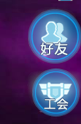

 | 2. | 包含元素
 |  | 公会，好友，聊天
 |  | 公会和好友点击显示相应界面
 | 3. | 聊天界面交互规则
 |  | 1） | 聊天主界面状态
 |  |  | 默认情况下，展示简易的聊天框界面
 |  |  | 在此点击聊天，简易聊天框收进去
 |  | 2） | 点击聊天框
 |  |  | 点击聊天框后，从下滑出正式的聊天界面。
十一. | 核能过载系统
 | 1. | 区域截图

 | 2. | 规则概述
 |  | a. | 点击作用
 |  |  | 玩家点击后，所有撩炮攻速翻倍，持续10秒。
 |  | b. | CD
 |  |  | 该技能10分钟CD，在全局表配置。
 |  |  | 可以使用钻石清CD。
十二. | 战舰血条与主动技能区域
 | 1. | 区域截图

 | 2. | 包含元素
 |  | 1） | 血量
 |  | 2） | 护盾
 |  | 3） | 主动技能按钮
 |  |  | a. | 主舰和武器的Icone图
 |  |  | b. | 怒气条
 |  |  |  | 怒气条满，整个Icone要有相关表现
 | 3. | 出现规则
 |  | 挑战BOSS波次时，隐藏其他UI，显示技能

参考图
